Arkusz1
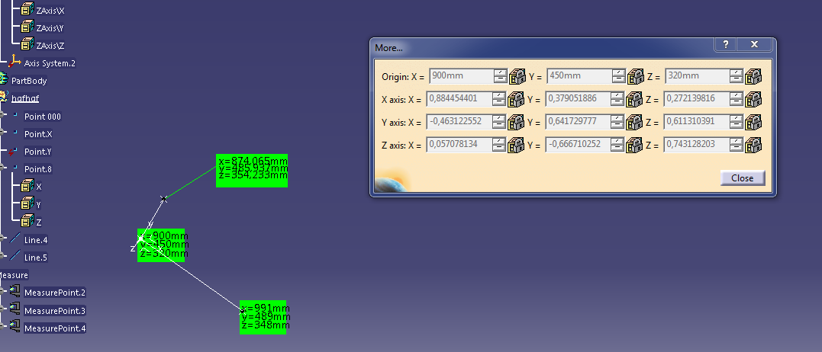
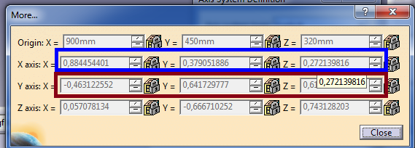
 | X | Y | X | Loc- lokalny
P Loc 000 | 900 | 450 | 320 |  |  |  |  |  |  |  | X | Y | X
P Loc X | 991 | 489 | 348 | Wek Loc X | 91 | 39 | 28 | Długość X | 102.88828894 | Nor Loc X | 0.88445440139 | 0.37905188631 | 0.27213981581
P Loc Y | 874.065 | 485.937 | 354.233 | Wek Loc Y | -25.935 | 35.937 | 34.233 | Długość Y | 55.999915027 | Nor Loc Y | -0.46312570274 | 0.64173311661 | 0.61130449901
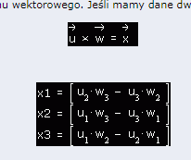
 |  |  |  |  |  |  |  |  |  | Wersolny źle z lewosketnego DirectX
 |  |  |  |  |  |  |  |  |  | Zx | 0.057074991304 | -0.057074991304
 |  |  |  | http://www.dimmension3.spine.pl/modules.php?name=Tutorials&wtd=show_tutorial&nr=17 |  |  |  |  |  | Zy | 0.66670589818 | -0.66670589818
 |  |  |  |  |  |  |  |  |  | Zz | 0.74313235072 | -0.74313235072
 |  |  |  |  |  |  |  |  |  | Wersory OK
 |  |  |  |  |  |  |  |  |  | Zx | 0.057074991304
 |  |  |  |  |  |  |  |  |  | Zy | -0.66670589818
 |  |  |  |  |  |  |  |  |  | Zz | 0.74313235072
 |  |  |  | http://maciej-progtech.blogspot.com/2010/11/wpf-3d-wyznaczanie-wektora-prostopadego.html?m=1

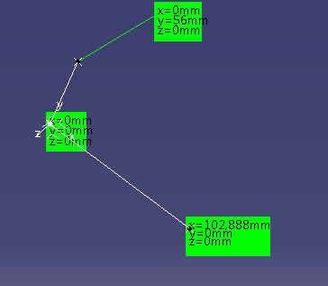
 |  |  |  |  | 102.888 | 0 | 0 | Długość X | 102.888 | Nor Loc X | 0.99999719176 | 0 | 0
 |  |  |  |  | 0 | 56 | 0 | Długość Y | 56 | Nor Loc Y | 0 | 1.0000015174 | 0
 |  |  |  |  |  |  |  |  |  | Wersolny źle z lewosketnego DirectX
 |  |  |  |  |  |  |  |  |  | Zx | 0 | 0
 |  |  |  |  |  |  |  |  |  | Zy | 0 | 0
 |  |  |  |  |  |  |  |  |  | Zz | 0.99999870914 | -0.99999870914
 |  |  |  |  |  |  |  |  |  | Wersory OK
 |  |  |  |  |  |  |  |  |  | Zx | 0
 |  |  |  |  |  |  |  |  |  | Zy | 0
 |  |  |  |  |  |  |  |  |  | Zz | 0.99999870914

